Arkusz1
Zestawienie wyników badań laboratoryjnych ładowarek i zasilaczy pod kątem spełniania wymogów rozporządzenia Ministra Rozwoju w sprawie wymagań dla sprzętu elektrycznego* (stan na 20.10.2021 r.)

Lp. | Nazwa i model przebadanego czajnika elektrycznego | Zdjęcia wyrobów | Podmiot odpowiedzialny za wprowadzenie do obrotu | Wynik badania | Podjęte działania

1. | zasilacz model: MLY-18W1201000 wchodzący w skład zestawu Globus lewitujący Flying Globe |  | COMMERCEX sp. z o.o., ul. Batorego 25, 05-530 Góra Kalwaria | niezgodny | powrotny wywóz towaru
2. | ładowarka sieciowa z kamerką, model: wc003mw9- CZARNA | 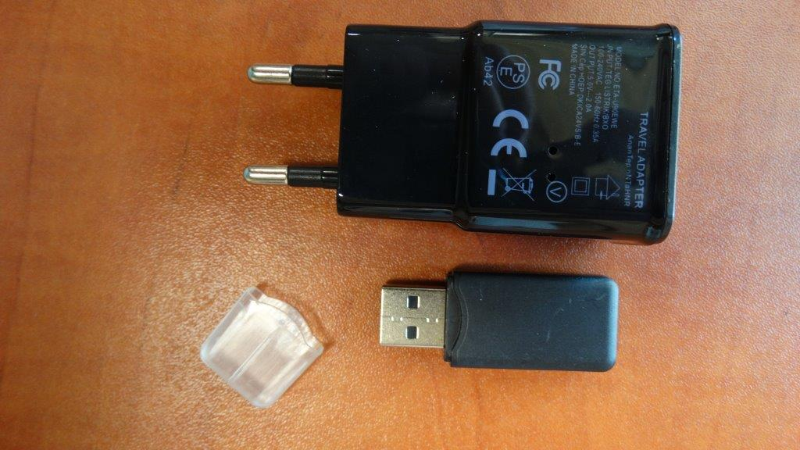 | jednoosobowa działalność gospodarcza | niezgodny | Sprawa w toku - WIIH
3. | ładowarka sieciowa z kamerką, model: wc003mw9- BIAŁA | 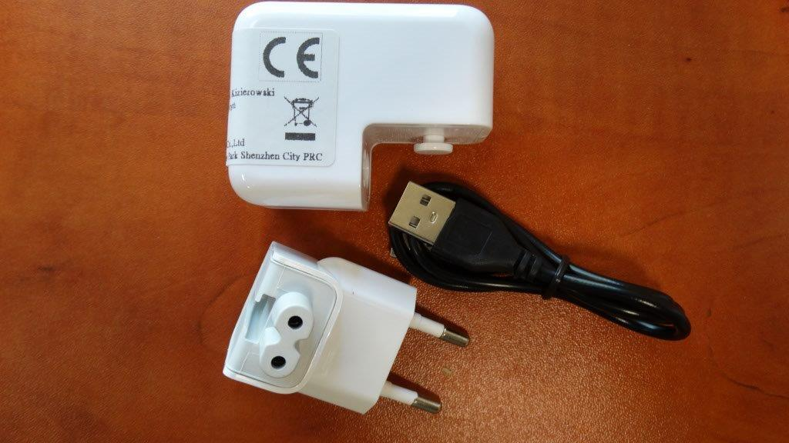 | jednoosobowa działalność gospodarcza | niezgodny | Sprawa w toku - WIIH
4. | ładowarka (adapter sieciowy)/oznaczony we wniosku jako model KF-0650, oznaczenie na wyrobie MFT-02, oznaczenie na opakowaniu FMT-02 | 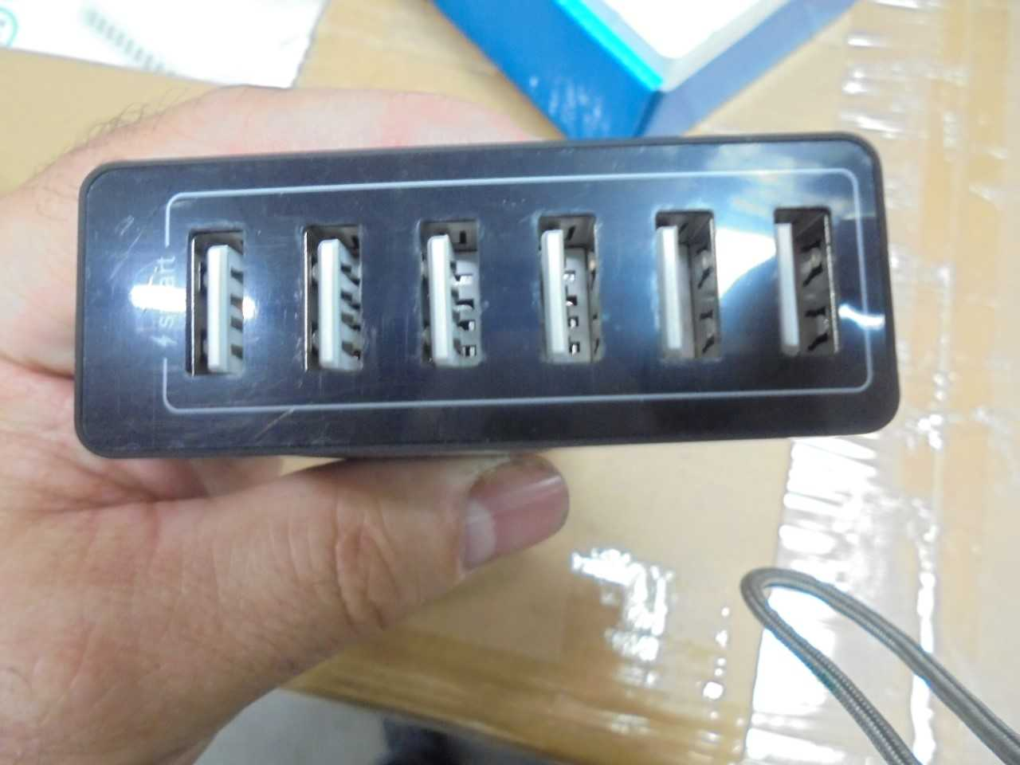 | jednoosobowa działalność gospodarcza | niezgodny | powrotny wywóz towaru
5. | ładowarka sieciowa z kablem lightning do iPhone, iPad, iPod model GSM0889 | 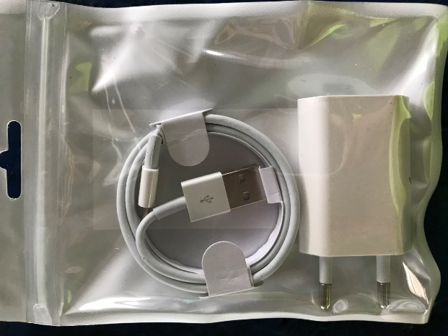 | Lechpol Electronics Spółka z o.o., ul. Garwolińska 1, 08-400 Miętne | niezgodny | ładowarki zniszczone przez importera
6. | ładowarka do telefonów MOPHIE | 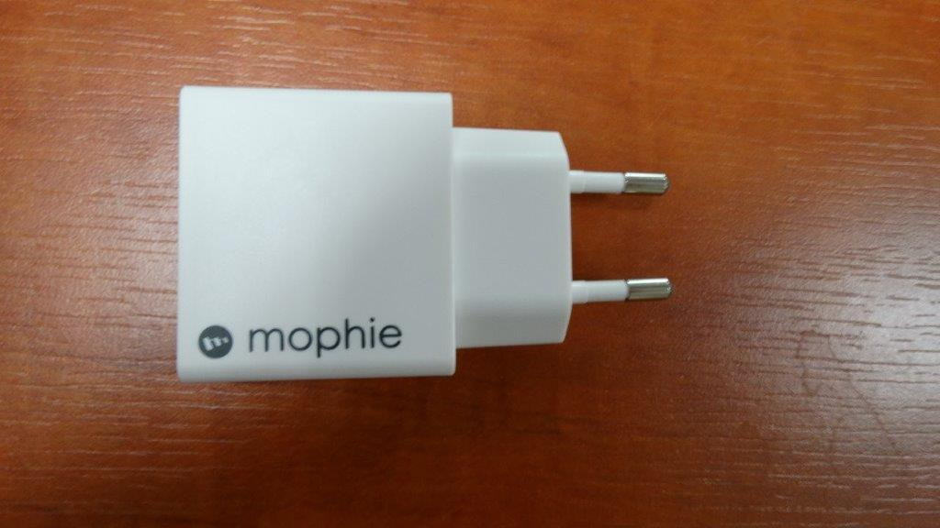 | Import Eksport Sp. z o.o. Sp. k., Czyżów 47, 32-420 Gdów | zgodny | stwierdzono tylko niezgodności formalne, wystąpiono o podjęcie dobrowolnych działań naprawczych Sprawa w toku - WIIH
7. | ładowarka sieciowa do bezprzewodowej stacji pogodowej, model: GB239 | 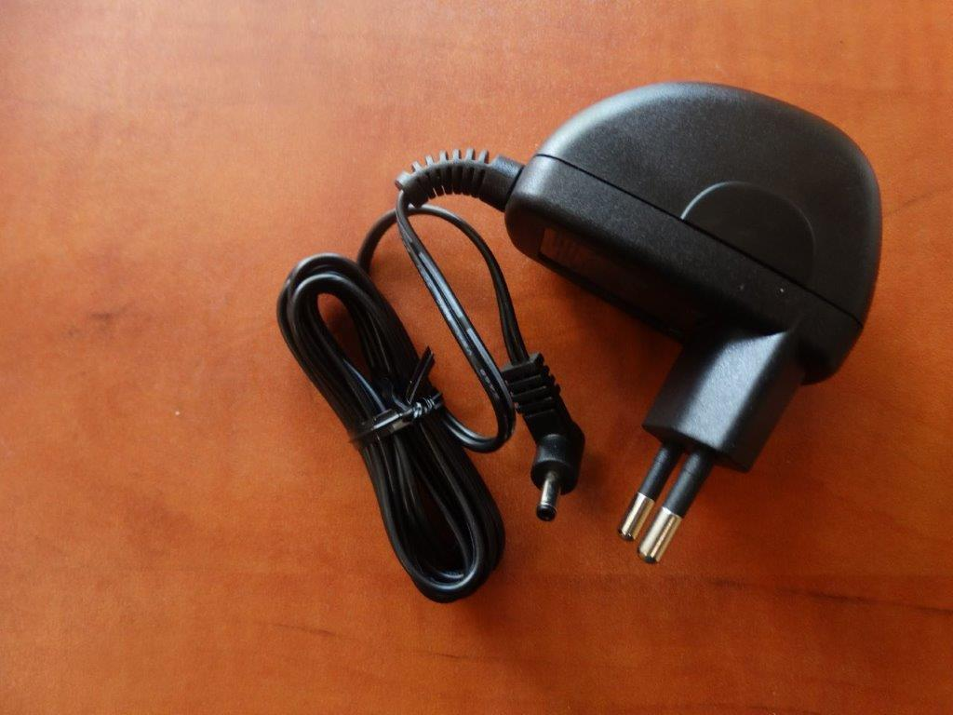 | Centrum Elektroniki Sp. j., ul. Wojciecha Korfantego 7, 42-600 Tarnowskie Góry | zgodny | stwierdzono tylko niezgodności formalne, wystąpiono o podjęcie dobrowolnych działań naprawczych Sprawa w toku - WIIH
8. | zasilacz, typ: 12-19500330 | 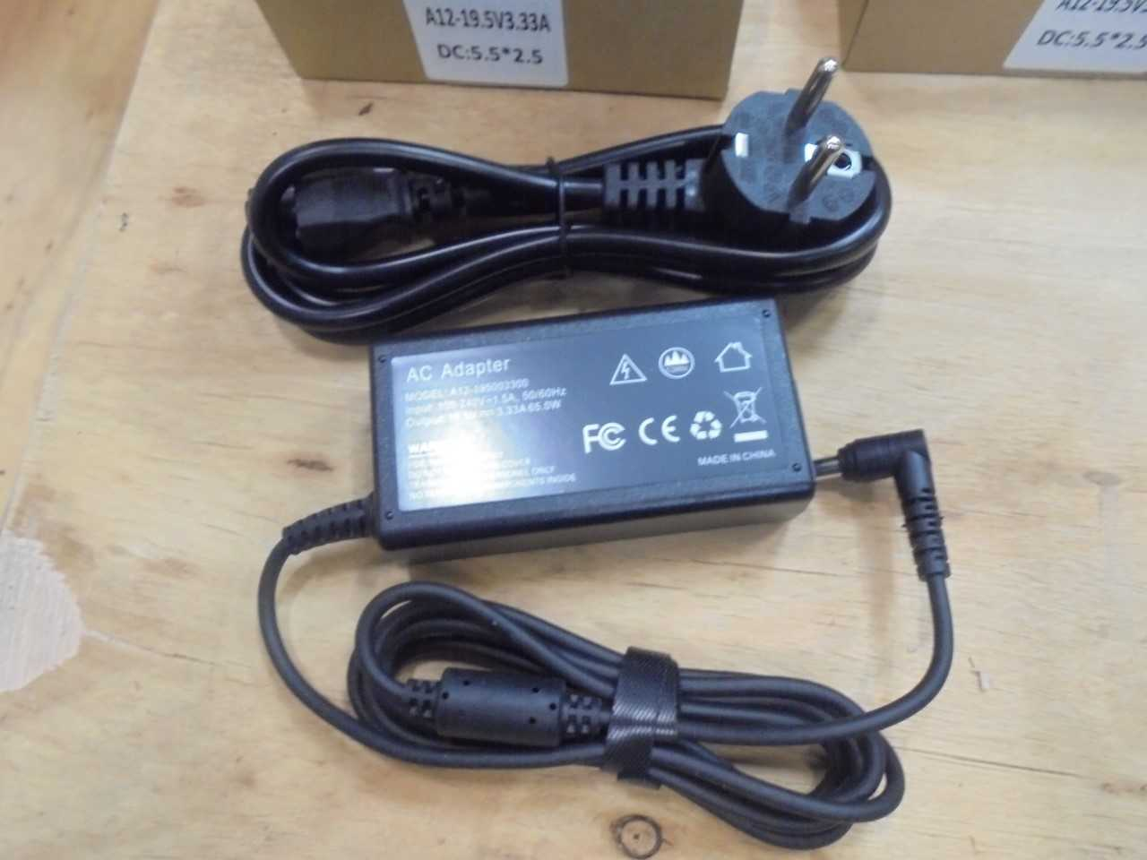 | OPTIGUARD TECHNOLOGY SP. Z O.O. SP. K., UL. ALEKSANDROWSKA 6-10, 87-100 TORUŃ | zgodny | stwierdzono tylko niezgodności formalne, wystąpiono o podjęcie dobrowolnych działań naprawczych Sprawa w toku - WIIH
9. | ładowarki sieciowe do telefonów komórkowych/T-PP02 | 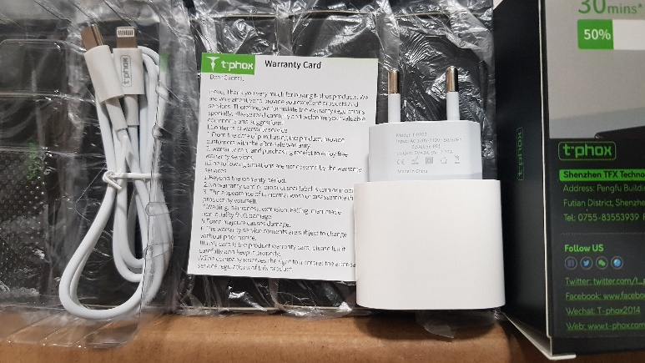 | TELCON SP. Z O. O., uL. DUŃSKA 1, 91-204 ŁÓDŹ. | zgodny | stwierdzono tylko niezgodności formalne, wystąpiono o podjęcie dobrowolnych działań naprawczych Sprawa w toku - WIIH
10. | ładowarki sieciowe do telefonów komórkowych/T-S01 | 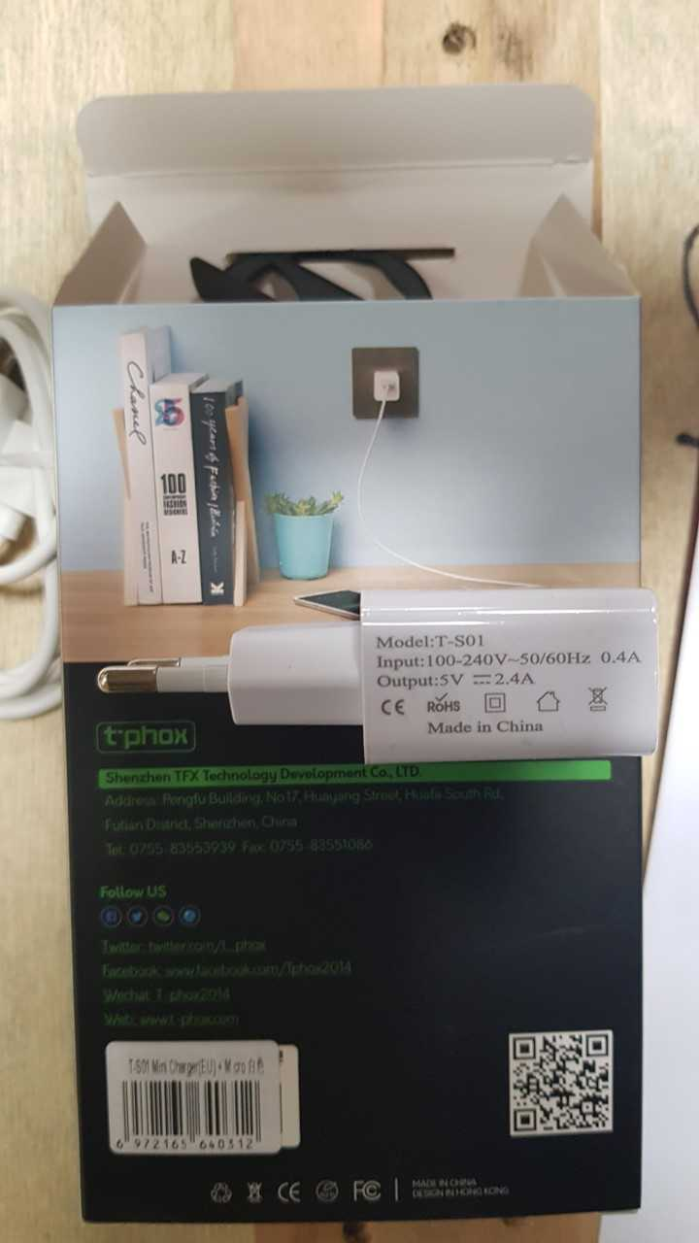 | TELCON SP. Z O. O., uL. DUŃSKA 1, 91-204 ŁÓDŹ. | zgodny | stwierdzono tylko niezgodności formalne, wystąpiono o podjęcie dobrowolnych działań naprawczych Sprawa w toku - WIIH
11. | ładowarka (adapter sieciowy)/oznaczony we wniosku jako modelkf-1050, oznaczenie na wyrobieMFT-03, oznaczenie na opakowaniu FMT-03 | 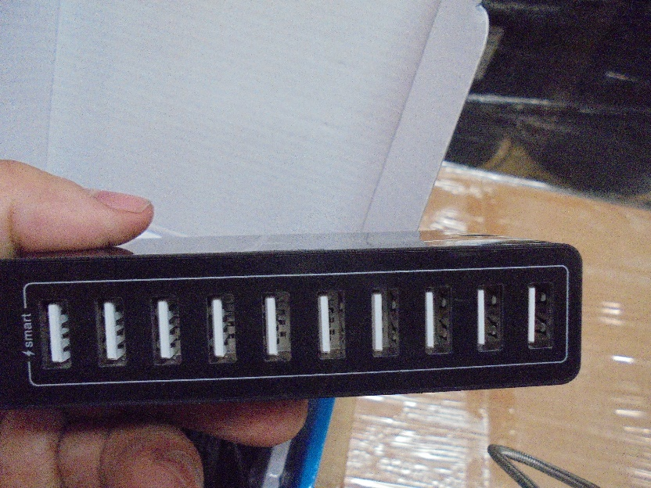 | jednoosobowa działalność gospodarcza | zgodny | stwierdzono tylko niezgodności formalne, wystąpiono o podjęcie dobrowolnych działań naprawczych Sprawa w toku - WIIH
12. | ładowarka sieciowa USB model 09135-01 z lampką nocną | 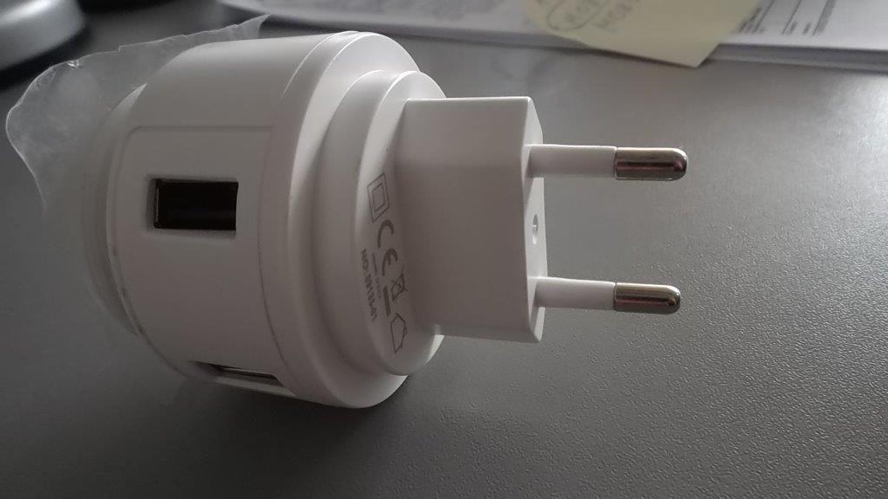 | ASGARD Spółka z o.o., ul. Rolna 17, 62-081 Baranowo | zgodny | stwierdzono tylko niezgodności formalne, wystąpiono o podjęcie dobrowolnych działań naprawczych Sprawa w toku - WIIH
13. | podwójna ładowarka do padów, przebadano ładowarkę sieciową typ: SP12A050200E | 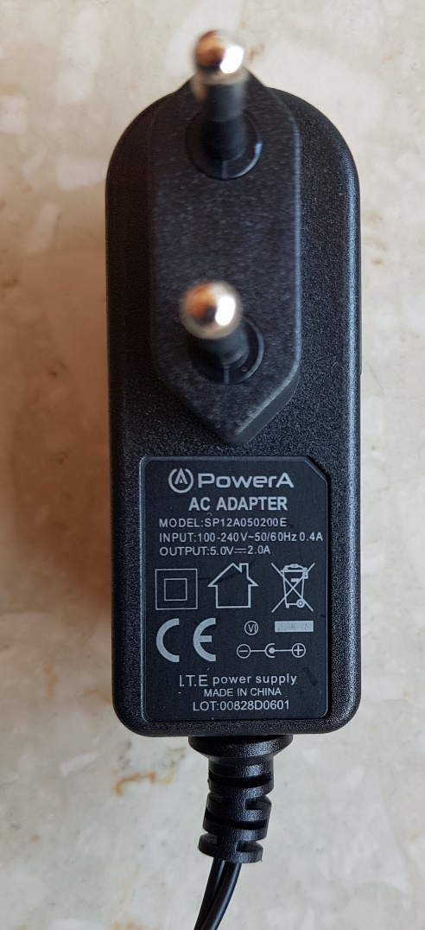 | RET-ALL Sp. z o. o., ul. Domaniewska 42, 02-672 Warszawa | zgodny | -
* rozporządzenie Ministra Rozwoju z dnia 2 czerwca 2016 r. w sprawie wymagań dla sprzętu elektrycznego (poz. 806)

